参考 確定通知書とは
参考：確定通知書とは？

補助事業者が提出した、実績報告書に係る補助事業の実施結果を事務局で確認し、認めた場合に送付される書類です。 ※実績報告書の内容次第では、報告した金額より減額される場合もあります。 確定通知書が発行されていない場合は、請求書（交付規程様式第9）を提出されても、補助金をお支払いすることはありません。

様式第9 精算払請求書の提出日は、確定通知書の日付以降の日付を記載してください。
確定通知書（見本）
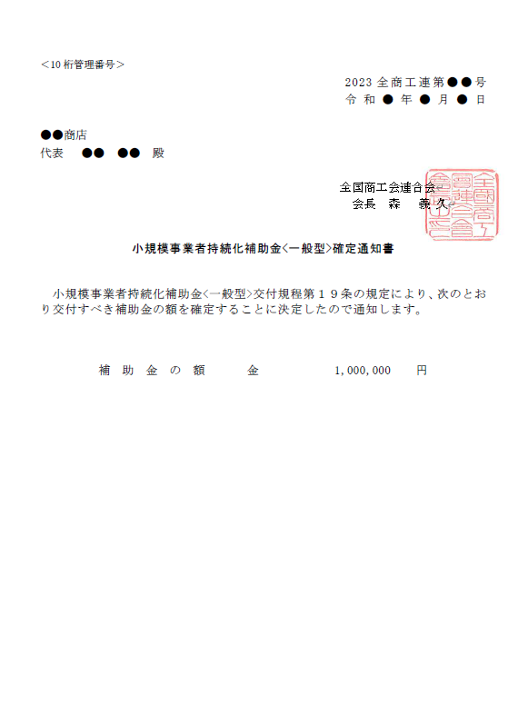

実績報告書をチェックした結果、認められた補助金の額が記載されています。
様式第9 精算払請求書の請求額となります。

参考 交付決定通知書とは
参考：交付決定通知書とは？
申請された事業内容が補助の要件等を満たしており、補助金を交付すべきものと認められるものについて、交付決定通知書により採択事業者に通知します。 「HP上の採択リストには名前が載っていて採択されているのに、交付決定通知書が手元に届いていない！」という場合は、 ①連絡担当者と連絡がつかない（記載の住所等の連絡先が間違っている） ②申請内容に修正箇所がある など が考えられますので、地方事務局（もしくは商工会）からの連絡には必ず応じてください。 採択事業者に対して実際に交付する（支払う）補助金の額は、採択事業者から実績報告書の提出を受けた後に事務局が実施する「確定作業」により決定されるものであり、交付決定通知書に記載の額ではないことにご留意ください。

事務局に提出するすべての書類に記載が必要になります（手書きでも可）。
事務局に提出する書類（変更申請・廃止申請・実績報告書・請求書）に記載が必要になります。
交付決定日以前の発注・購入・契約等を実施したものは補助対象経費とならないのでご注意ください。
事務局に提出する変更申請（経費の変更のみ）・実績報告書（別紙3）に記載が必要になります。
交付決定通知書（見本）

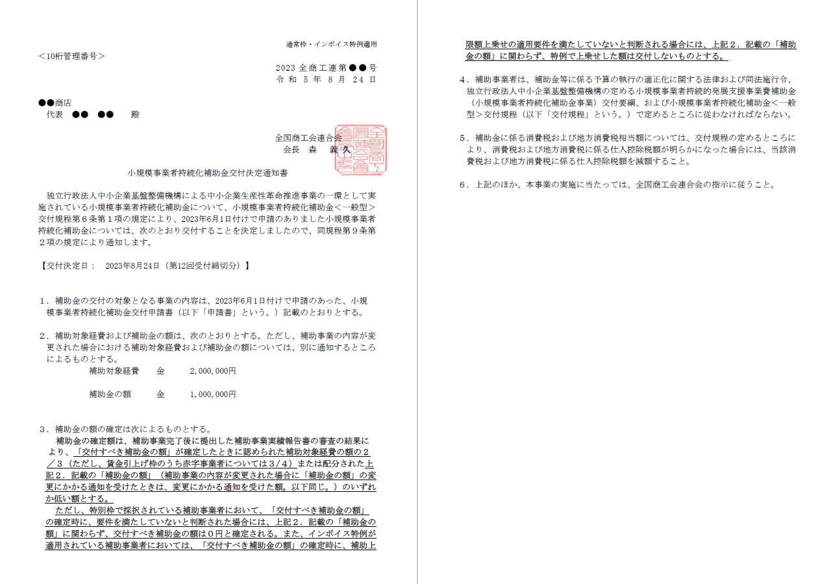

申請時に選択した枠を記載しています。
枠の変更はできません。
また、申請時に「インボイス特例」の適用を希望した場合は、「インボイス特例適用」の記載があります。
「インボイス特例」が適用されている事業者が、「交付すべき補助金の額」の確定時に、「インボイス特例」の適用要件を満たしていないと判断される場合は、「インボイス特例」の上乗せ分（上限50万円）の額は交付されません。

